朝北地圖
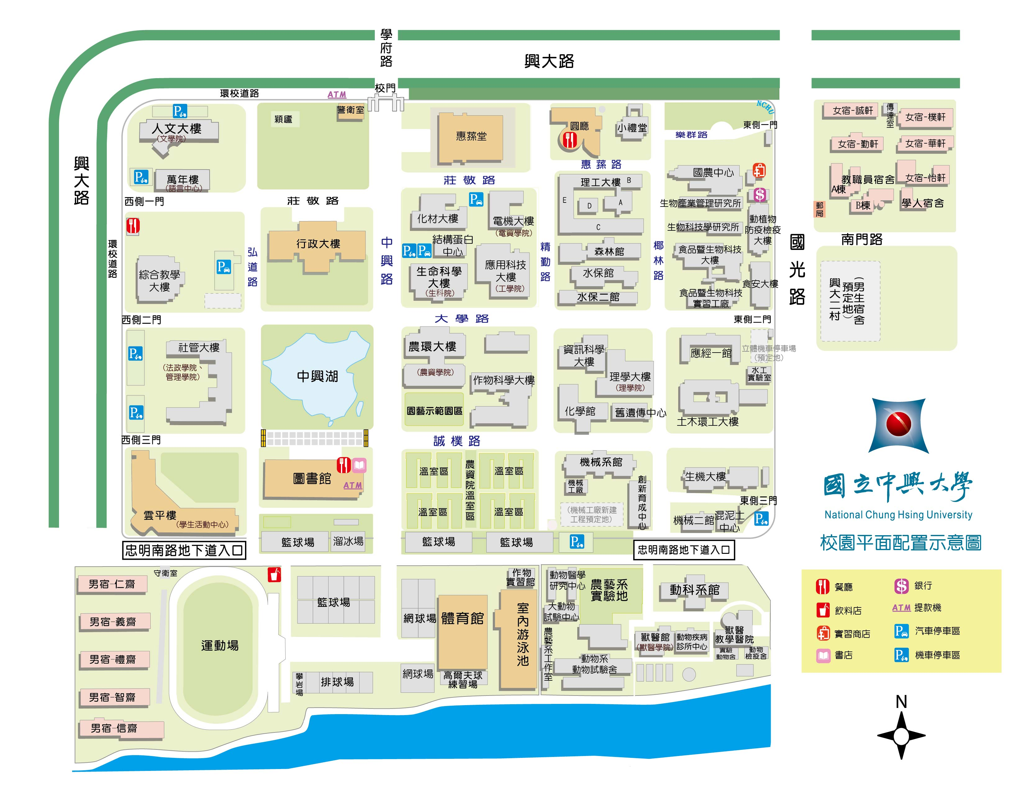
請將滑鼠箭頭指向至欲租借區域

A1
A2
B1
B2
B3
B4
B5
B6
D( 4. 3. 2. 1)
精勤路
D5
D6
D7
D8
H3 H2 H1
H16 H15
H(14.13.12.11)
H(10.9.8.7.6.5.4)
中興路
C1C2C3
C4
A3
A4
B7
B8
B9
B10

G(16.15.14.13)
G(12.11.10)
G( 9. 8. 7. 6 )
G5 G4
G(3. 2. 1)
B11
B12
B13
B14
C5C6C7
C8
A5
A6
A7
A8
D9
D10

F(13.12.11 )
F ( 10. 9. 8. 7 )
F ( 6. 5 )
F (4. 3. 2. 1 )
A9
A10
C9
C10
D11
B15
B16
B17
B18

請將滑鼠箭頭
指向至欲租借區域
E ( 9. 8 . 7 )
E ( 6. 5. 4 )
E ( 3 ．2. 1 )

